Урок 4
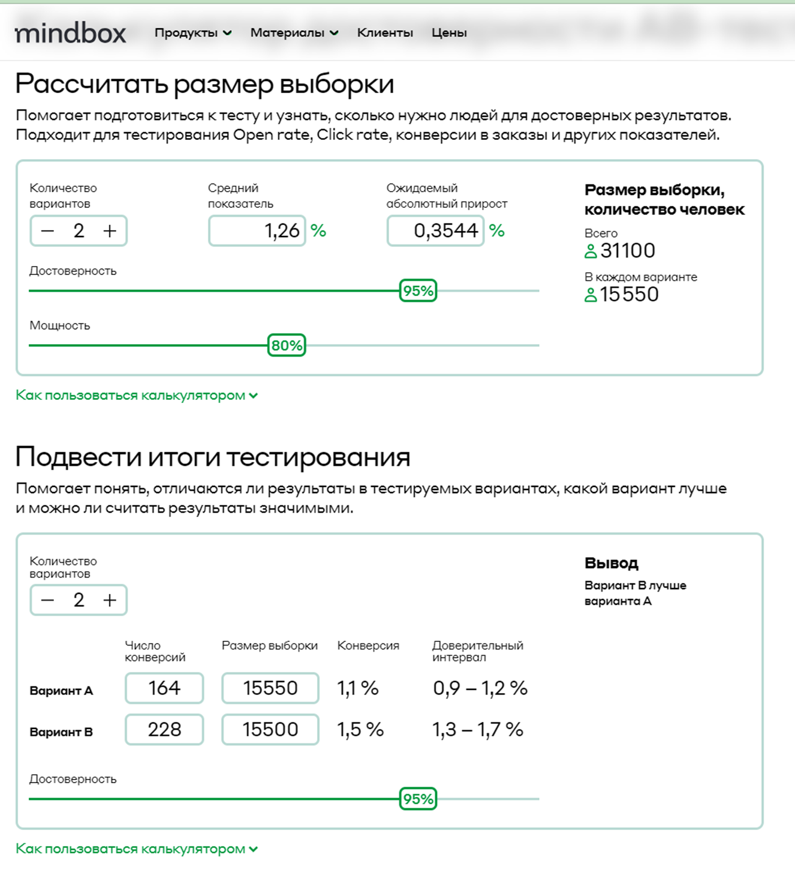
Курс "Введение в продуктовую аналитику"
Домашнее задание №4
Текст домашнего задания: 1. Вы провели эксперимент c упрощением формы заказа в магазине Утконос и получили результаты по метрике конверсий в покупку. Выберите метод оценки и оцените есть ли статистически значимые различия между конверсиями в двух группах. Дайте краткие рекомендации команде. Результаты: 1) Число юзеров в группах, которые заходили на сайт в период эксперимента: n1 = 15 550 и n2 = 15 550 2) Число юзеров в группах, которые совершили хотя бы одну покупку за период эксперимента: n1 = 164 и n2 = 228 3) Конверсии: conv1 = 1.05% conv2 = 1.47% . 2. Приоритизируйте гипотезы, написанные в 3 домашнем задании, по методу RICE

1. Выберите метод оценки и оцените есть ли статистически значимые различия между конверсиями в двух группах. Дайте краткие рекомендации команде.
Решение Вариант В лучше варианта А. Имплементация изменений: Рекомендуется внедрить изменения, используемые в варианте В, в основной процесс заказа на сайте. Это может включать упрощенную форму заказа, которая привела к увеличению конверсий. Однако, важно убедиться, что изменения не повлияют негативно на другие аспекты пользовательского опыта или качество обслуживания. Мониторинг и дальнейший анализ: После внедрения изменений следует продолжить отслеживать метрики конверсий и другие ключевые показатели, чтобы убедиться, что улучшение не является временным и продолжает оставаться значимым в долгосрочной перспективе. Тестирование дополнительных изменений: Можно также рассмотреть возможность проведения последующих экспериментов для оптимизации упрощенной формы заказа. Это может включать тонкую настройку элементов формы, таких как текст, цвета, расположение полей и другие аспекты, чтобы еще больше улучшить конверсию. Анализ причин успешности: Попытайтесь выявить, почему вариант В оказался более успешным. Это может быть связано с более интуитивным интерфейсом, меньшим количеством шагов, более привлекательным предложением и т.д. Понимание причин успеха поможет в дальнейшем развитии сайта и улучшении пользовательского опыта в целом. Обратная связь пользователей: Попробуйте собрать обратную связь от пользователей о новом формате заказа. Это может помочь выявить и устранить любые проблемы или сложности, с которыми сталкиваются пользователи при использовании новой формы.
2. Приоритизируйте гипотезы, написанные в 3 домашнем задании, по методу RICE

Гипотеза | R | I | C | E | RICE score | Приоритет
ЕСЛИ мы изменим дизайн страниц товаров с более четкими и привлекательными визуальными эффектами, БЛОГАДАРЯ оптимизации дизайна сайта, ТО мы ожидаем увеличения коэффициента конверсии на 5-7%, ПОТОМУ ЧТО улучшенная визуальная презентация может привлечь больше посетителей, что, вероятно, приведет к увеличению количества покупок. | 200 | 2 | 80% | 8 | 40 | 4
ЕСЛИ мы введем персонализированные рекомендации, основанные на истории посещений клиентов, БЛОГОДАРЯ анализу поведения пользователей, ТО мы ожидаем повышения среднего чека на 5-10%, ПОТОМУ ЧТО индивидуальные предложения по продуктам могут стимулировать клиентов исследовать и добавлять дополнительные товары в корзину, что, вероятно, приведет к увеличению объема покупок. | 700 | 3 | 90% | 8 | 236 | 2
ЕСЛИ мы оптимизируем скорость загрузки веб-сайта и упростим процесс оформления заказа, БЛАГОДАРЯ техническому текническому улучшению сайта, ТО мы прогнозируем снижение показателя отказов на 8-10%, ПОТОМУ ЧТО быстрая загрузка и простой процесс заказа могут улучшить пользовательский опыт, что, что вероятно, уменьшит количество посетителей, покидающих сайт без покупок. | 800 | 2 | 70% | 6 | 187 | 3
ЕСЛИ мы обновим дизайн и формулировку кнопок с призывом к действию, БЛАГОДАРЯ оптимизации текста и дизайна кнопок, ТО мы ожидаем увеличения количества переходов по ссылкам на 7-12%, ПОТОМУ ЧТО привлекательные и убедительные кнопки могут стимулировать пользователей к дальнейшему изучению, увеличивая их вовлеченность и, возможно, приводя к большему числу конверсий. | 300 | 1 | 15% | 5 | 9 | 5
ЕСЛИ мы внедрим программу лояльности клиентов, БЛАГОДАРЯ разработке программы лояльности, ТО мы предполагаем увеличение коэффициента удержания клиентов на 10-12%, ПОТОМУ ЧТО поощрение постоянных клиентов эксклюзивными льготами и стимулами может укрепить их приверженность, стимулируя повторные покупки и, вероятно, увеличивая показатели удержания. | 1000 | 3 | 80% | 4 | 600 | 1

